Gramática y árbol
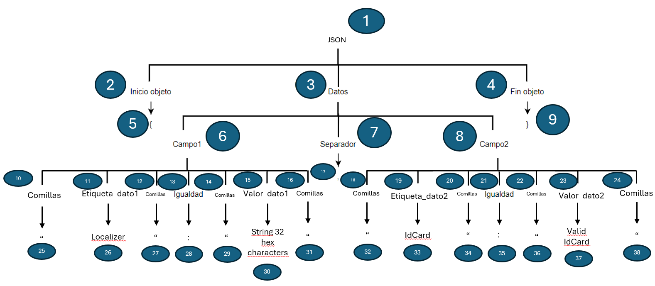
GRAMÁTICA:
JSON -> Inicio Datos Fin
Inicio -> {
Fin -> }
Datos -> Campo1 Separador Campo2
Campo1 -> Comillas Etiqueta_Dato1 Comillas Igualdad Comillas Valor_Dato1 Comillas
Comillas -> "
Etiqueta_Dato1 -> Localizer
Valor_Dato1 -> Sting having 32 hex characters
Separador -> ,
Igualdad -> :
Campo2 -> Comillas Etiqueta_Dato2 Comillas Igualdad Comillas Valor_Dato2 Comillas
Etiqueta_Dato2 -> IdCard
Valor_Dato1 -> Valid IdCard

Diagrama de flujo
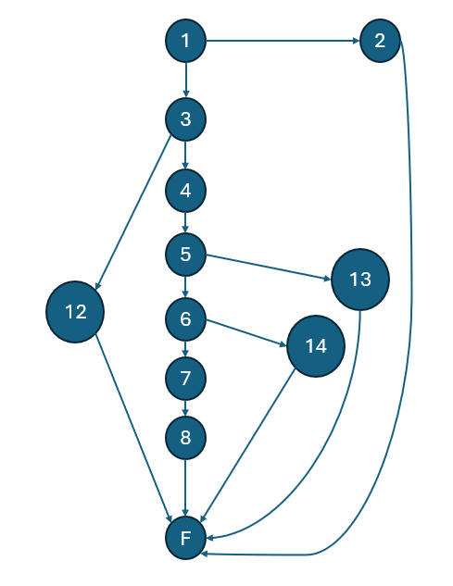

Complejidad = 15E -12N + 2 = 5
Los caminos posibles coinciden con el número de casos de prueba y con la complejidad

